EVALUACION2
 |  | 100%
 | INTEGRANTES | GRUPAL
1 | Josue Rojas | 5.1
2 | Ignacio Villela | 5.1
3 | Miguel Boorne | 5.1

GRUPAL |  | Nivel de Logro | NIVELES DE LOGRO Y PUNTAJES
 | Aspectos a Evaluar |  | Completamente logrado |  | Logrado |  | Logro Incipiente |  | No logrado
 | 1. Propone ajustes al Proyecto APT considerando dificultades, facilitadores y retroalimentación. | Completamente logrado | X | 10
 | 2. Aplica una metodología que permite el logro de los objetivos propuestos, de acuerdo a los estándares de la disciplina. | Completamente logrado | X | 10
 | 3. Genera evidencias que dan cuenta del avance del Proyecto APT en relación a documentación, programación y almacenamiento de datos , de acuerdo a lo planificado por el equipo y que cumpla con estándares de desarrollo de la industria | Logro incipiente |  |  |  |  | X | 7.5
 | 4. Utiliza de manera precisa el lenguaje técnico en los entregables de acuerdo con lo requerido por la disciplina. | Completamente logrado | X | 5
 | 5. Utiliza reglas de redacción, ortografía (literal, puntual, acentual) y las normas para citas y referencias. | Completamente logrado | X | 5
 | 6. Entrega la documentación y evidencias requerida por la asignatura de acuerdo a la estrucutra y nombres solicitados, guardando todas las evidencias de avances en Git | Logrado |  |  | X | 12
 | 7.- Generan evidencias claras dentro del repositorio del aporte de cada uno de los integrantes del equipo que permitan identificar la equidad en el trabajo y la participación de cada estudiante. | Completamente logrado | X | 15
 | 8. Demuestra un trabajo en equipo en donde todos los miembros del equipo expresan con fluidez el conocimiento del tema expuesto y participan de las actividades planificadas en el proyecto | Completamente logrado | X | 10
 | Puntaje | 74.5 |  | 55 |  | 12 |  | 7.5 |  | 0
 | Nota | 5.1
 |  |  | X

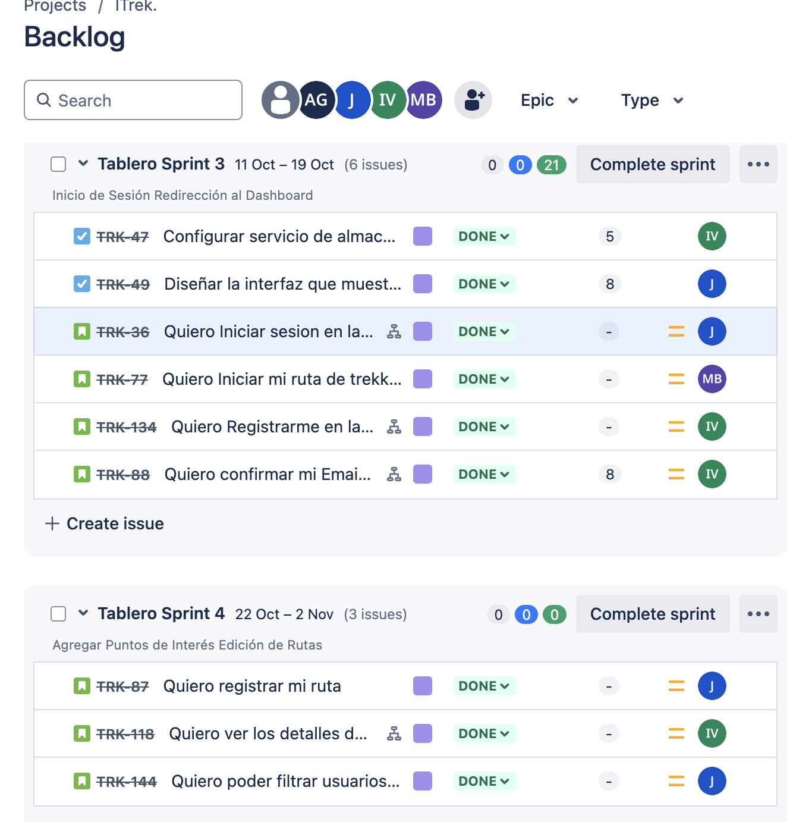
 | Mejorar el problema
 | Mejorar Objetivos
 | Colocar las competencias de acuerdo a lo que dice la institución
 | Arreglar la arquitectura
 | Colocar nombres en las tecnologías
 | Modelo presentar de una manera más amigable
 | La aplicación no se logró ver

 | El Jira no está actualizado

